CONTROL DE ASISTENCIA
f |  |  |  |  |  | RESPONSABLE | MARIA |  | PORCENTAJE | 30.00%

 | 1340 | MINICODIGO | 1674.8 | MINICODIGO | 1390 | MINICODIGO | 820.7
CODIGO | 1340 | CODIGO | 1674.8 | CODIGO | 1390 | CODIGO | 820.7 |  | CODIGO | 1415
MODELO | Ricoh Aficio 2045 | MODELO | Ricoh Aficio MP-171 | MODELO | Ricoh Aficio MP-161 | MODELO | Ricoh Af - 1515 |  | MODELO | Ricoh Mp - 3500
OFERTA1 |  |  |  | OFERTA2
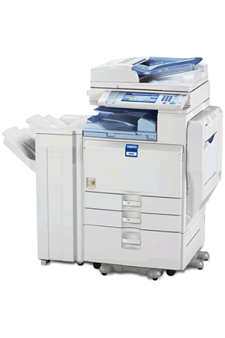 |  | 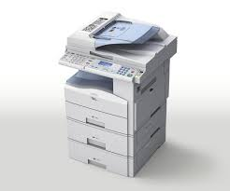 |  | 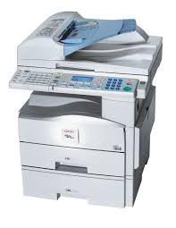 |  | 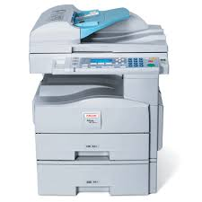 |  |  | 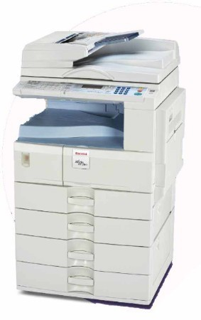
PRECIO | S/.1,742.00 | PRECIO | S/.2,177.24 | PRECIO | S/.1,807.00 | PRECIO | S/.1,066.91 |  | PRECIO | S/.1,839.50
CARACTERISTICAS |  | CARACTERISTICAS |  | CARACTERISTICAS |  | CARACTERISTICAS |  |  | CARACTERISTICAS
Categoría | Blanco y Negro | Categoría | Blanco y Negro | Categoría | Blanco y Negro | Categoría | Blanco y Negro |  | Categoría | color, Blanco y Negro
Año de fabricación | 2008 | Año de fabricación | 2008 | Año de fabricación | 2008 | Año de fabricación | 2008 |  | Año de fabricación | 2008
Copias por minuto | Hasta 45 Impresiones/min. | Copias por minuto | 17 copias/min. | Copias por minuto | 16 copias/min. | Copias por minuto | 15 ppm face simples |  | Copias por minuto | 35 copias por minuto
Sistema doble cara |  | Sistema doble cara | Automático | Sistema doble cara | Automático | Sistema doble cara | Automático |  | Sistema doble cara | Automático
Velocidad 1ª copia | 52 ipm | Velocidad 1ª copia | Inferior a 7,5 segundos | Velocidad 1ª copia | 7,5 segundos | Velocidad 1ª copia | 7,5 segundos. |  | Velocidad 1ª copia | 8 segundos y 4.9 en blanco y negro
Tamaño de Originales | A4 | Tamaño de Originales | Bandeja de papel: A5 - A4 Bandeja bypass: A6 - A4 Bandeja dúplex: A4 | Tamaño de Originales | Bandeja de papel: A5 - A4 Bandeja bypass: A6 - A4 Bandeja dúplex: A4 | Tamaño de Originales | A5 até Oficio - 8,5" X 14" (o papel Oficio é suportado através do Bypass ou do módulo PS480). |  | Tamaño de Originales | A5 - A3.
Peso del Producto | 91 kg | Peso del Producto | Menos de 29 kg | Peso del Producto | Menos de 29 kg | Peso del Producto | 24Kg. |  | Peso del Producto | 68 kg
Velocidad de Impresión | Menos de 3.6 seg. (A4 Vertical) | Velocidad de Impresión | 17 impresiones por minuto | Velocidad de Impresión | 16 impresiones por minuto | Velocidad de Impresión | 15 impresiones por minuto |  | Velocidad de Impresión | 35 copias por minuto
Resolución de Impresión | PCL5e: 300 dpi,600 dpi PS3: 300 dpi,600 dpi RPCS: 200 dpi,300 dpi,600 dp | Resolución de Impresión | 600 x 600 dpi | Resolución de Impresión | 600 x 600 dpi | Resolución de Impresión | 600 X 600 dpi |  | Resolución de Impresión | 2,400 dpi equivalente x 600 dpi
Lenguaje de Impresión | PCL 5e emulación,RPCS de Ricoh, Opcional: Adobe PostScript 3 | Lenguaje de Impresión | Estándar: PCL5e, PCL6, RPCS™ Opcional: Adobe® PostScript® 3™ | Lenguaje de Impresión | Estándar: PCL5e, PCL6, RPCS™ Opcional: Adobe® PostScript® 3™ | Lenguaje de Impresión | PCL 5e / 6, RPCS - standard, PostScript 3 - modular |  | Lenguaje de Impresión | PCL 5e / 6, RPCS - standard, PostScript 3 - modular
Sistemas Operativos Soportados | Windows® 98/Me/NT4.0/2000/XP/Server 2003 | Sistemas Operativos Soportados | Windows® 98/Me/NT4.0/2000/XP/Server 2003 | Sistemas Operativos Soportados | Windows® 98/Me/NT4.0/2000/XP/Server 2003 | Sistemas Operativos Soportados | Windows 9x, Me, NT4.0, 2000, 2003, XP, Macintosh* 8.6-9.2X (OSX Clássico), OSX Nativo* (10.1 ou superior). |  | Sistemas Operativos Soportados | Windows 9x, Me, NT4.0, 2000, 2003, XP, Macintosh* 8.6-9.2X (OSX Clássico), OSX Nativo* (10.1 ou superior).

CONTENIDO DEL PAQUETE |  | CONTENIDO DEL PAQUETE |  | CONTENIDO DEL PAQUETE |  | CONTENIDO DEL PAQUETE |  |  | CONTENIDO DEL PAQUETE
Ricoh Aficio 2045 |  | Ricoh Aficio MP 171 |  | Ricoh Aficio MP-161 |  | Ricoh Af - 1515 |  |  | Ricoh Mp - 3500
Transformador de 1500w / 110v |  | Transformador de 1500w / 110v |  | Transformador de 1500w / 110v |  | Transformador de 1500w / 110v |  |  | Transformador de 1500w / 110v
CD (Driver y Manual en Español) |  | CD (Driver y Manual en Español) |  | CD (Driver y Manual en Español) |  | CD (Driver y Manual en Español) |  |  | CD (Driver y Manual en Español)
5m de Clable de Red |  | 5m de Clable de Red |  | 5m de Clable de Red |  | 5m de Clable de Red |  |  | 5m de Clable de Red
Servicio Configuración (Remota) |  | Servicio Configuración (Remota) |  | Servicio Configuración (Remota) |  | Servicio Configuración (Remota) |  |  | Servicio Configuración (Remota)
Servicio de Embalaje |  | Servicio de Embalaje |  | Servicio de Embalaje |  | Servicio de Embalaje |  |  | Servicio de Embalaje
Software Integrado de administración por Red - Gratuito |  | Software Integrado de administración por Red - Gratuito |  | Software Integrado de administración por Red - Gratuito |  | Software Integrado de administración por Red - Gratuito |  |  | Software Integrado de administración por Red - Gratuito
Stock permanente de Insumos y Repuestos |  | Stock permanente de Insumos y Repuestos |  | Stock permanente de Insumos y Repuestos |  | Stock permanente de Insumos y Repuestos |  |  | Stock permanente de Insumos y Repuestos

OTRAS CARACTERISTICAS |  | OTRAS CARACTERISTICAS |  | OTRAS CARACTERISTICAS |  | OTRAS CARACTERISTICAS |  |  | OTRAS CARACTERISTICAS
 |  | La Ricoh 171L se une a la perfección a su red vía su Tarjeta de Interfaz de Red opcional. La exploración en colores y envía imágenes en todas partes sobre su red.

MINICODIGO | 1994.4 | MINICODIGO | 2462.09 | MINICODIGO | 2600 | MINICODIGO | 2716.8 |  | MINICODIGO | 2900
CODIGO | 1994.4 | CODIGO | 2462.09 | CODIGO | 2600 | CODIGO | 2716.8 |  | CODIGO | 2900
MODELO | Ricoh Mp - 4500 | MODELO | Ricoh multifuncional Mp - 4000 | MODELO | Ricoh multifuncional Mp - 4001 | MODELO | Ricoh multifuncional Mp - 5000 |  | MODELO | Ricoh multifuncional Mp - 6001
 |  | OFERTA3
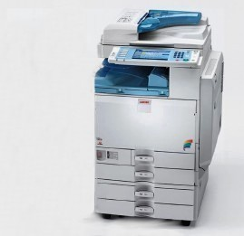 |  | 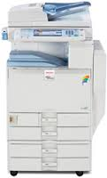 |  |  |  | 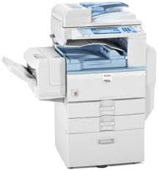 |  | 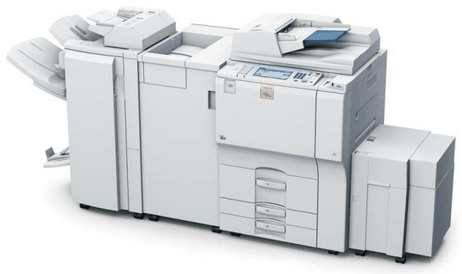
PRECIO | S/.2,592.72 | PRECIO | S/.3,200.72 | PRECIO | S/.3,380.00 | PRECIO | S/.3,531.84 |  | PRECIO | S/.3,770.00
CARACTERISTICAS |  | CARACTERISTICAS |  | CARACTERISTICAS |  | CARACTERISTICAS |  |  | CARACTERISTICAS
Categoría | color, blanco y negro | Categoría | blanco y negro | Categoría | color, blanco y negro | Categoría | color |  | Categoría | color
Año de fabricación | 2008 | Año de fabricación | 2008 | Año de fabricación | 2008 | Año de fabricación | 2008 |  | Año de fabricación | 2008
Copias por minuto | 40 ppm en color y 45 ppm para blanco y negro | Copias por minuto | 50 copias por minuto | Copias por minuto | 50 Páginas porción min | Copias por minuto | 50 ppm en blanco y negro y a todo color |  | Copias por minuto | 60 páginas por minuto.
Sistema doble cara | AUTOMATICO | Sistema doble cara | AUTOMATICO | Sistema doble cara | AUTOMATICO | Sistema doble cara | AUTOMATICO |  | Sistema doble cara | AUTOMATICO
Velocidad 1ª copia | 6.5 segundos a color y 3.9 segundos para blanco y negro | Velocidad 1ª copia | 4,1 segundos | Velocidad 1ª copia | 4,5 / 4,5 / 4,1 / 3,5 Segundos | Velocidad 1ª copia | 5,9 segundos/B y N: 3,5 segundos |  | Velocidad 1ª copia | 1.200 x 1.200 dpi
Tamaño de Originales | A-4 A-5 | Tamaño de Originales | A-4 A-5 | Tamaño de Originales | A5 - A3 | Tamaño de Originales | A5 - A3 |  | Tamaño de Originales | A5 y A4
Peso del Producto | 130 kg | Peso del Producto | 85 kg | Peso del Producto | 130 kg | Peso del Producto | 130 kg |  | Peso del Producto | 217 kg
Velocidad de Impresión | 40 ppm en color y 45 ppm para blanco y negro | Velocidad de Impresión | 50 copias por minuto | Velocidad de Impresión | 50 Páginas porción min | Velocidad de Impresión | 50 ppm en blanco y negro y a todo color |  | Velocidad de Impresión | 60 páginas por minuto.
Resolución de Impresión | 2,400 dpi equivalente x 600 dpi | Resolución de Impresión | Hasta 600 ppp (2400 ppp x 600 ppp con degradación) | Resolución de Impresión | Máxima 600 x 600 dpi | Resolución de Impresión | 1200 x 1200 ppp |  | Resolución de Impresión | 1.200 x 1.200 dpi
Lenguaje de Impresión | RPCS y PCL 5e/6 estándar y Adobe PostScript3 (opcional) | Lenguaje de Impresión | RPCS y PCL 5e/6 estándar y Adobe PostScript3 (opcional) | Lenguaje de Impresión | Estándar: PCL5e, PCL6 | Lenguaje de Impresión | Estándar: PCL5e, PCL6 |  | Lenguaje de Impresión | Estándar: RPCS, PCL5e, PCL6, Opcional
Sistemas Operativos Soportados | Windows 9x/NT4.0/2000/ME/XP/ de red Server 2003, Netware, UNIX; Sun Solaris, HP-UX, SCO OpenServer, Red Hat Linux, IBM AIX, Mac 8.6 - 9.2x, 10.1+, SAP R/3, NDPS Gateway, IBM iSeries/AS/400® con OS/400 Host Print Transform | Sistemas Operativos Soportados | Windows 9x/NT4.0/2000/ME/XP/ de red Server 2003, Netware, UNIX; Sun Solaris, HP-UX, SCO OpenServer, Red Hat Linux, IBM AIX, Mac 8.6 - 9.2x, 10.1+, SAP R/3, NDPS Gateway, IBM iSeries/AS/400® con OS/400 Host Print Transform | Sistemas Operativos Soportados | Windows ® 2000/XP/Vista/7/Server 2003 / Server 2008, Novell ® NetWare ® | Sistemas Operativos Soportados | Windows® 2000/XP/Vista/Server 2003, Macintosh OS 8.6 o posterior (OS X clásico), Macintosh OS X 10.1 o posterior (modo nativo), Novell® NetWare® 3.12/3.2/4.1/4.11/5.0/5.1/6/6.5, UNIX Sun® Solaris 2.6/7/8/9/10, HP-UX 10.x/11.x /11iv2/11iv3, SCO OpenServer 5.0.6/5.0.7/6.0, |  | Sistemas Operativos Soportados | Windows® 2000/XP/Vista/Server 2003, Macintosh OS 8.6 o posterior (OS X clásico), Macintosh OS X 10.1 o posterior (modo nativo), Novell® NetWare® 3.12/3.2/4.1/4.11/5.0/5.1/6/6.5, UNIX Sun® Solaris 2.6/7/8/9/10, HP-UX 10.x/11.x /11iv2/11iv3, SCO OpenServer 5.0.6/5.0.7/6.0,

CONTENIDO DEL PAQUETE |  | CONTENIDO DEL PAQUETE |  | CONTENIDO DEL PAQUETE |  | CONTENIDO DEL PAQUETE |  |  | CONTENIDO DEL PAQUETE
Ricoh Mp - 4500 |  | Ricoh multifuncional Mp - 4000 |  | Ricoh multifuncional Mp - 4001 |  | Ricoh multifuncional Mp - 5000 |  |  | Ricoh multifuncional Mp - 6001
Transformador de 1500w / 110v |  | Transformador de 1500w / 110v |  | Transformador de 1500w / 110v |  | Transformador de 1500w / 110v |  |  | Transformador de 1500w / 110v
CD (Driver y Manual en Español) |  | CD (Driver y Manual en Español) |  | CD (Driver y Manual en Español) |  | CD (Driver y Manual en Español) |  |  | CD (Driver y Manual en Español)
5m de Clable de Red |  | 5m de Clable de Red |  | 5m de Clable de Red |  | 5m de Clable de Red |  |  | 5m de Clable de Red
Servicio Configuración (Remota) |  | Servicio Configuración (Remota) |  | Servicio Configuración (Remota) |  | Servicio Configuración (Remota) |  |  | Servicio Configuración (Remota)
Servicio de Embalaje |  | Servicio de Embalaje |  | Servicio de Embalaje |  | Servicio de Embalaje |  |  | Servicio de Embalaje
Software Integrado de administración por Red - Gratuito |  | Software Integrado de administración por Red - Gratuito |  | Software Integrado de administración por Red - Gratuito |  | Software Integrado de administración por Red - Gratuito |  |  | Software Integrado de administración por Red - Gratuito
Stock permanente de Insumos y Repuestos |  | Stock permanente de Insumos y Repuestos |  | Stock permanente de Insumos y Repuestos |  | Stock permanente de Insumos y Repuestos |  |  | Stock permanente de Insumos y Repuestos

OTRAS CARACTERISTICAS |  | OTRAS CARACTERISTICAS |  | OTRAS CARACTERISTICAS |  | OTRAS CARACTERISTICAS |  |  | OTRAS CARACTERISTICAS

MINICODIGO | 2500 | MINICODIGO | 1741.44 | MINICODIGO | 1500 | MINICODIGO |  |  | MINICODIGO
CODIGO | 2500 | CODIGO | 1741.44 | CODIGO | 1500 | CODIGO |  |  | CODIGO
MODELO | RICOH AFICIO MP 8001 | MODELO | RICOH Aficio MP 2550 | MODELO | ricoh aficio MP 3350 | MODELO |  |  | MODELO
 |  | OFERTA3
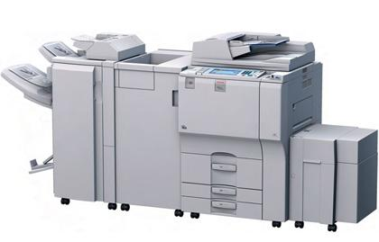 |  | 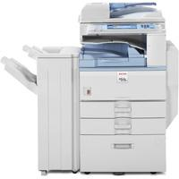
PRECIO | S/.3,250.00 | PRECIO | S/.2,263.87 | PRECIO | S/.1,950.00 | PRECIO | S/.0.00 |  | PRECIO | S/.0.00
CARACTERISTICAS |  | CARACTERISTICAS |  | CARACTERISTICAS |  | CARACTERISTICAS |  |  | CARACTERISTICAS
Categoría | COLOR | Categoría | blanco y negro | Categoría | color | Categoría |  |  | Categoría
Año de fabricación | 2008 | Año de fabricación | 2009 | Año de fabricación | 2008 | Año de fabricación |  |  | Año de fabricación
Copias por minuto | 80 copias por minuto | Copias por minuto | 25 hojas por minuto | Copias por minuto | 33 copias por minuto | Copias por minuto |  |  | Copias por minuto
Sistema doble cara | automatico | Sistema doble cara | AUTOMATICO | Sistema doble cara | automatico | Sistema doble cara |  |  | Sistema doble cara
Velocidad 1ª copia | 3,5 segundos | Velocidad 1ª copia | 4,5 segundos | Velocidad 1ª copia | 4,5 segundos | Velocidad 1ª copia |  |  | Velocidad 1ª copia
Tamaño de Originales | A4 A6-A3 | Tamaño de Originales | 5,5” x 8,5” a 11” x 17” A5 a A3 | Tamaño de Originales | A4 A5 | Tamaño de Originales |  |  | Tamaño de Originales
Peso del Producto | 217 kg | Peso del Producto | 64,86kg | Peso del Producto | 64,86 kg | Peso del Producto |  |  | Peso del Producto
Velocidad de Impresión | 81/69 ipm (B y N/color) | Velocidad de Impresión | 25 hojas por minuto | Velocidad de Impresión | 33 copias por minuto | Velocidad de Impresión |  |  | Velocidad de Impresión
Resolución de Impresión | 1.200 dpi | Resolución de Impresión | 600 x 600 ppp | Resolución de Impresión | 600 x 600 ppp | Resolución de Impresión |  |  | Resolución de Impresión
Lenguaje de Impresión | Estándar: RPCS, PCL5e, PCL6, Opcional: | Lenguaje de Impresión | Emulación de PCL 5e/6, RPCS de Ricoh, Adobe PostScript 3 (opcional) | Lenguaje de Impresión | Emulación de PCL 5e/6, RPCS de Ricoh,Adobe PostScript 3 (opcional) | Lenguaje de Impresión |  |  | Lenguaje de Impresión
Sistemas Operativos Soportados | Macintosh OS 8.6 o posterior (OS X clasico)Macintosh OS X 10.1 o posterior (modo nativo), Novell® NetWare® 3.12/3.2/4.1/4.11/5.0/5.1/6/6.5, UNIX Sun® Solaris 2.6/7/8/9/10, HP-UX 10.x/11.x /11iv2/11iv3, SCO | Sistemas Operativos Soportados | Windows Vista/2000/ME/XP/Server 2003, Netware 3.12, 3.2, 4.1, 4.11, 5.0, 5.1, 6.0, 6.5, Unix; Sun Solaris, HP-UX, SCO OpenServer, Red Hat Linux, IBM AIX, Mac OS 8.6 - 9.2x, OS X 10.1 o posterior, SAP R/3, NDPS Gateway, IBM iSeries/AS/ 400® con OS/400 Host Print Transform, Citrix Metaframe | Sistemas Operativos Soportados | Windows Vista/2000/ME/XP/Server 2003, Netware 3.12, 3.2, 4.1, 4.11, 5.0, 5.1, 6.0,6.5, Unix; Sun Solaris, HP-UX, SCO OpenServer, Red Hat Linux, IBM AIX, Mac OS 8.6 - 9.2x, OS X 10.1 o posterior, SAP R/3, NDPS Gateway, IBM iSeries/AS/ 400® con OS/400 Host Print Transform, Citrix Metaframe | Sistemas Operativos Soportados |  |  | Sistemas Operativos Soportados
...

